全体
全体 流れ
全体マニュアル |  |  | 時間 | 7:30:00 | 7:45:00 | 8:00:00 |  |  | 9:00:00 | 9:15:00 | 9:15:00 |  | 10::00 |  | 10:30:00 |  | 17:51:00 | 18:30:00
 |  |  |  | スタッフ・メンバー集合 | ミーティング | 各種準備 | リハーサル | 最終確認 | 一時解散 | スタッフ・メンバー集合 | 協力者会場入り | 協力者打ち合わせ | 趣旨説明 | デッキアップ | デッキアップ終了 | ２時間に一度デッキアップ | 退場呼びかけ | 撤収作業完了
担当
氏名
総責任者 |  | 委員長※ |  | キャラクター展示準備開始 | 全体ミーティング・各パート打ち合わせ | リハーサル・打ち合わせ・ 各種設営準備 | リハーサル | 各パートの最終確認 | 休憩 | 臨港パーク集合 | 協力者打ち合わせ |  | 協力者打ち合わせ |  |  |  |  | ご協力ありがとうございました
全体進行 |  | 梅田副委員長※ |  |  |  |  |  |  |  |  | 協力者打ち合わせ |  | 協力者打ち合わせ
協力者アテンド | 薬丸副委員長 |  | 講師誘導・控室警備 |  |  |  |  |  |  |  |  |  | 控室付近待機
 |  |  | 講師誘導・控室警備
 |  |  | 講師誘導・控室警備
 |  |  | 講師誘導・控室警備
舞台設営 |  |  | 舞台裏 |  |  |  |  |  |  |  |  |  |  |  |  |  | テスト記入・退場呼びかけ
 |  |  | 舞台裏
 |  |  | 舞台裏
 |  |  | 舞台裏
 |  |  | 舞台裏
 |  |  | 舞台裏
 |  |  | 舞台裏
 |  |  | 舞台裏
 |  |  | 舞台裏
 |  |  | 舞台裏
 |  |  | 舞台裏
受付・テーブル振分け | 北村会計幹事※ |  | 受付、PC持参 |  |  | 受付設営・準備 |  |  |  |  | 受付にて待機 |  | 受付実施
 |  |  | 受付、PC持参
 |  |  | 受付、PC持参
 |  |  | 受付、PC持参
 |  |  | 補佐、PC持参
 |  |  | 補佐、PC持参
 |  |  | 補佐、PC持参
 |  |  | 補佐、PC持参
映像・音響・照明 | 高橋委員※ |  | PC操作 |  |  | リハーサル・打ち合わせ・ 各種設営準備 |  |  |  |  | 舞台袖にて待機
 |  |  | 音響・照明
 |  |  | カメラ撮影 |  |  |  |  |  |  |  | 持ち場にて待機
 |  |  | カメラ撮影
 |  |  | ビデオ撮影
 |  |  | ビデオ撮影
司会 | 呉委員※ |  | 司会① |  |  | リハーサル・打ち合わせ・ 各種設営準備 |  |  |  |  | 持ち場にて待機
 |  |  | 司会②
場内誘導・警備 | 中嶋副委員長※ |  | 場内誘導 |  |  | 設営・準備 |  |  |  |  | 作動確認 |  | 場内誘導
 |  |  | 場内誘導
 |  |  | 場内誘導
 |  |  | 場内誘導
 |  |  | 場内誘導
 |  |  | 場内誘導
 |  |  | 場内誘導
 |  |  | 警備
 |  |  | 警備
 |  |  | 警備
 |  |  | 警備
 |  |  | 警備
場内資料配布・テスト記入 | 河内運営幹事 |  | 資料配付・回収 |  |  | リハーサル・打ち合わせ・ 各種設営準備 | リハーサル
 |  |  | 資料配付・回収
 |  |  | 資料配付・回収
 |  |  | 資料配付・回収
 |  |  | 資料配付・回収
 |  |  | 資料配付・回収
 |  |  | 資料配付・回収
 |  |  | 資料配付・回収
 |  |  | 資料配付・回収
 |  |  | 資料配付・回収
 |  |  | 資料配付・回収
場外誘導 | 市川委員 |  | 場外誘導 |  |  | リハーサル・打ち合わせ・ 各種設営準備 | リハーサル |  |  |  |  |  | 場外誘導
 |  |  | 場外誘導
 |  |  | 場外誘導
 |  |  | 場外誘導
 |  |  | 場外誘導
 |  |  | 場外誘導
 |  |  | 場外誘導
 |  |  | 場外誘導
 |  |  | 場外誘導

舞台設営図
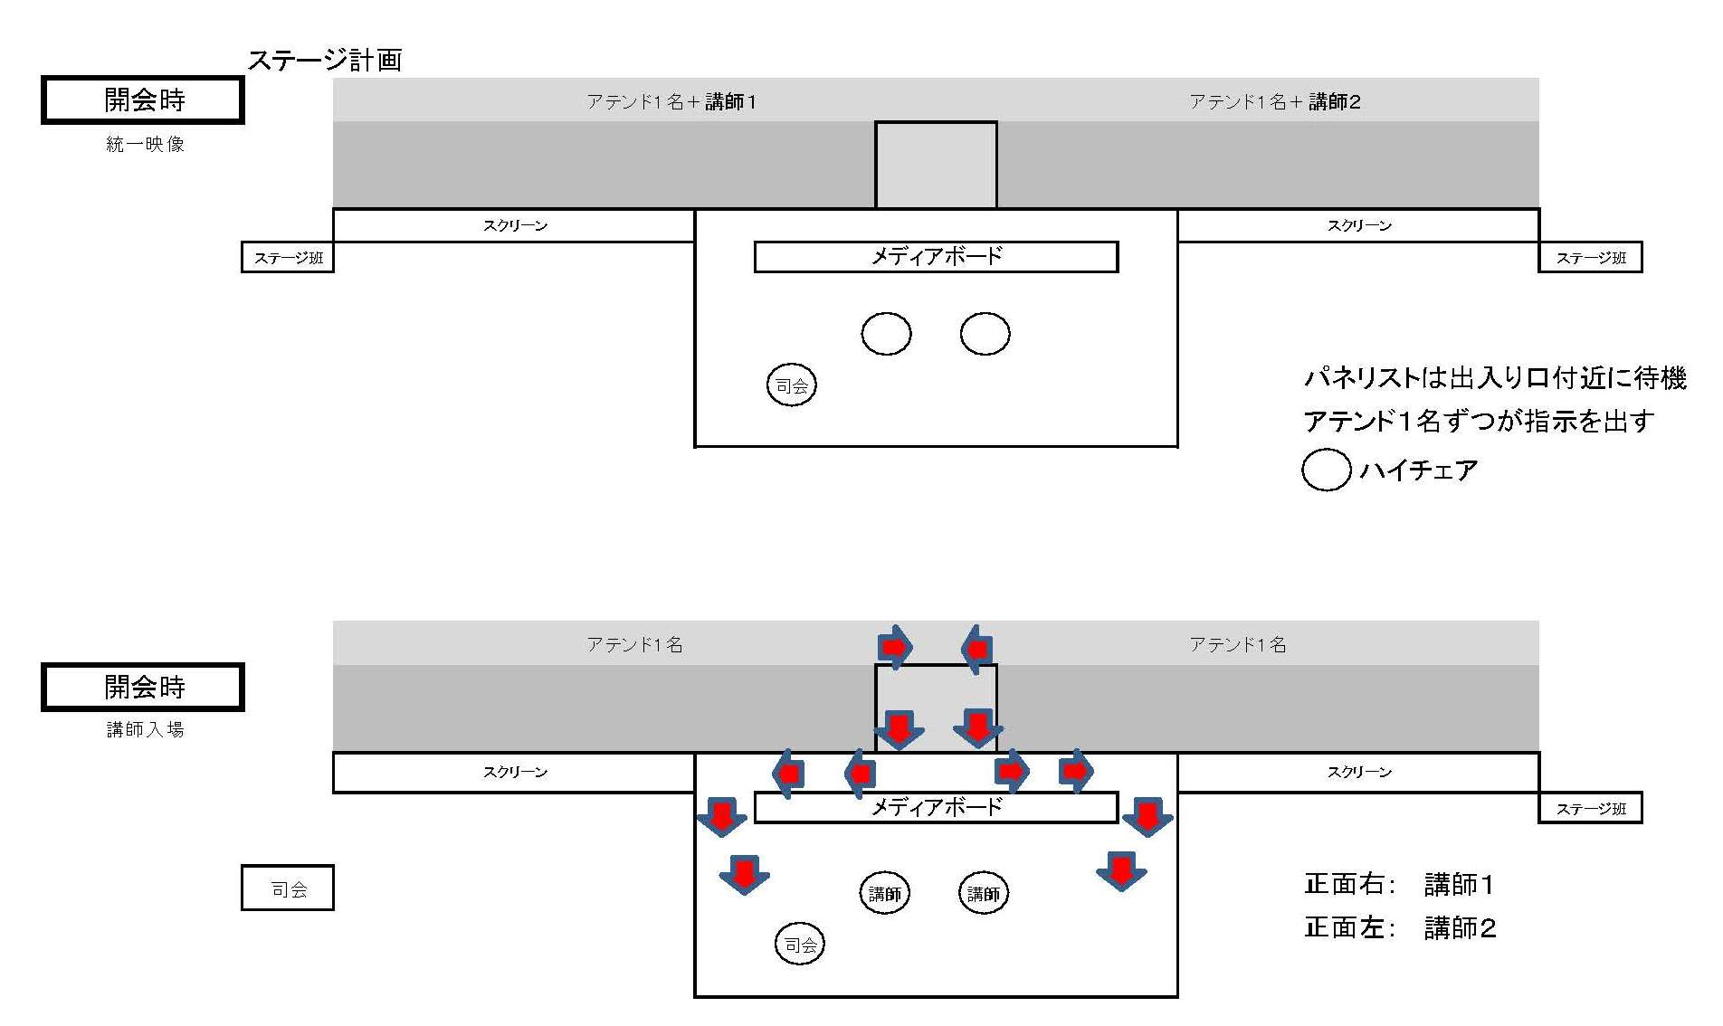

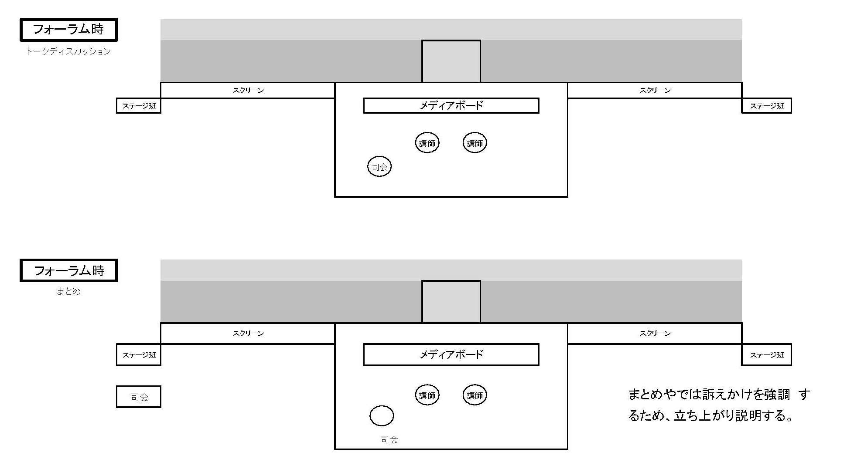

メインホール（動線図）
メディアリテラシー確立フォーラム メインホール

メインホール:メンバー配置 導線図

 | 15：15 インカムを引き継ぐ
 | 15：15 バーコードリーダーを引き継ぐ
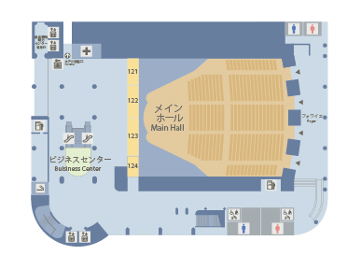

入口

 |  | ： | 入場者導線
出口
 |  | ： | 退出者導線

 |  | ： | ドアクローズ

 |  | ： | 出口オープン及びアンケート回収

 |  | ： | 案内係/不審者の警備

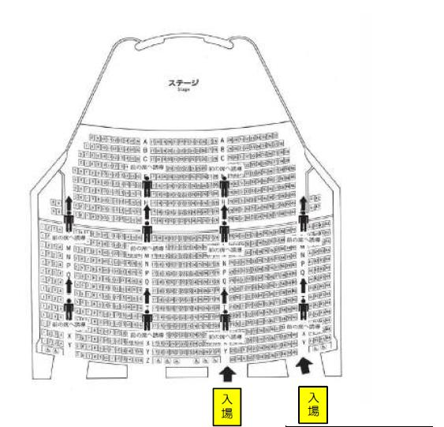
 |  | ： | 受付

 |  | ： | 呼び込み

アテンドマニュアル
駐車場→控室アテンドマニュアル
時間 |  |  | 7:30:00 | 7:45:00 | 8:00:00 |  |  | 9:10:00 | 15:30:00 | 15:50:00 | 16:00:00 | 16:00:00 | 16:10:00 | 16:55:00 | 17:10:00 | 17:50:00 | 17:45:00 | 17:50:00 | 18:00:00
 |  |  | 集合 | ミーティング | 各種準備 | リハ開始 | リハ終了 | 地下駐車場にて待機 | 控室へアテンド 打合わせ | 協力者舞台袖へアテンド | 趣旨説明 | 協力者舞台袖入り | 講演スタート | 講演終了 | 対談スタート | 対談終了 | 講師退場 | 御礼 | 地下駐車場までアテンド

総責任者 | 硲委員長 |  | 5階フォワイエ | 全体ミーティング・各パート打合わせ | 各パート設営準備 | リ ハ ｜ サ ル | 撤 収 | 事前に確認 | 控室（飲み物の準備） 担当者が事前に把握 |  |  |  |  |  |  |  | お見送り
全体進行 | 小川利幸副委員長
講師アテンド担当 | 青木小幹事 | 斎藤元章氏

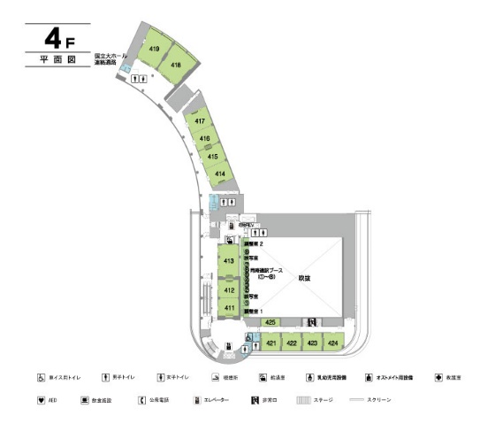
 |  | 担当者 | 青木小幹事

 |  | 協力者
 |  | 控室 | メインホール421～4号室
 |  | 到着時間 | 未定
 |  | 到着場所 | 未定

